상품제안서
신신제약 일체형 신신파프5매입 3팩+에어파스200ml 세트 | 상품코드: F26459

 |  |  |  |  |  |  | 02-412-0044 | www.easy1.co.kr
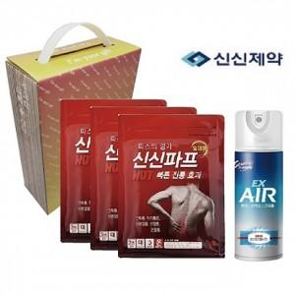

【상세/제작정보】 | 스티커 제작및 부착 비용 별도 문의.

【인쇄/포장옵션】 | / 포장불가능

【공급단가】 | 수량 | 80~ | 160~ | 300~ | 500~ | 1,000~
*VAT별도 | 단가 | 10,950원 | 10,770원 | 10,490원 | 10,310원 | 10,040원

【상품 URL】 | http://www.easy1.co.kr/src/goods_detail.php?gdno=26459

